S1.全体像
ResourceLinkRequest
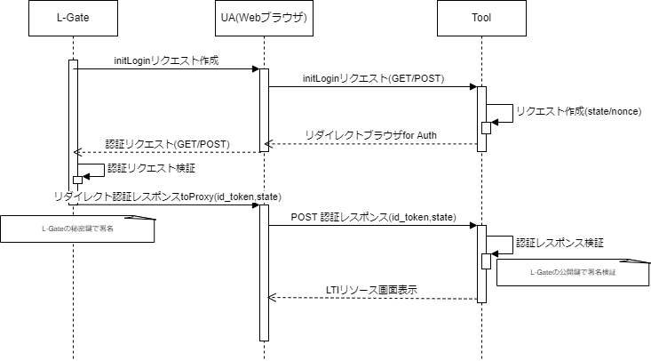

OIDC①(L-Gate⇒Tool)

OIDC②(Tool⇒L-Gate)

ResourceLinkRequest(L-Gate⇒Tool)

